java容器
包结构 | 整理归纳
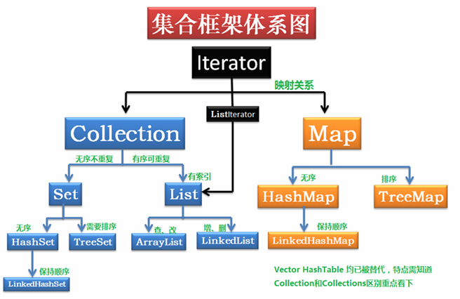

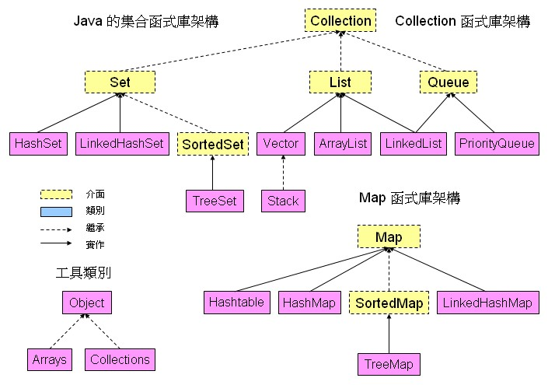

http://tony1966.myweb.hinet.net/java/core/collection.htm

线程
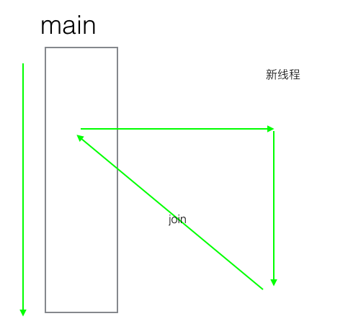
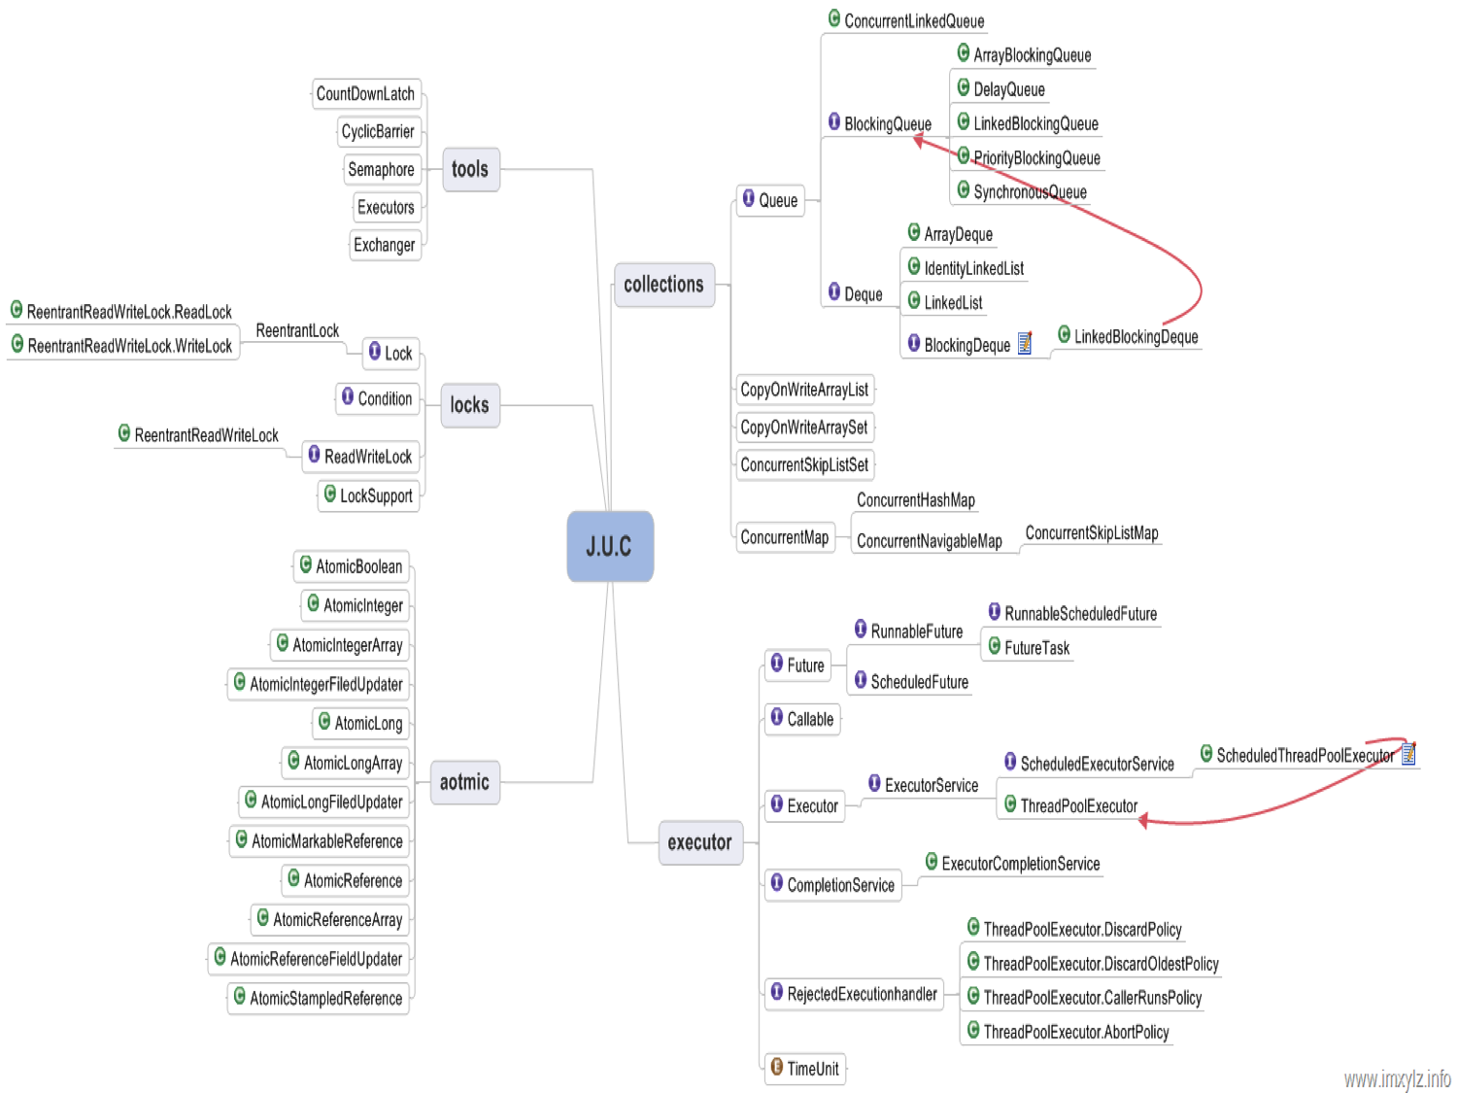
线程
方法 | 解释 | 备注
sleep | 使得当前线程休眠（暂时停止执行mills毫秒)
join | 合并某个线程 | 相当于方法调用,Fig1
yield | 让出CPU，给其他线程执行的机会

Fig1

